1.Test Scenario API Testing
Sumber Testing : https://reqres.in/

 | TC ID | Test Case Name | Endpoint | Method | Testing Type | Test Data | Pre Condition | Test Step | Expected Result | Actual Result | Status | Noted
 | TC-001 | Create User | https://reqres.in/api/users | POST | Positive | { "name": "morpheus", "job": "leader" } | User already login to Postman Apps | 1. Hit End Point : https://reqres.in/api/users 2. Input Method : POST 3. Input Test Data : { "name": "morpheus", "job": "leader" } 4. Klik Send Button | 201 successful operation | 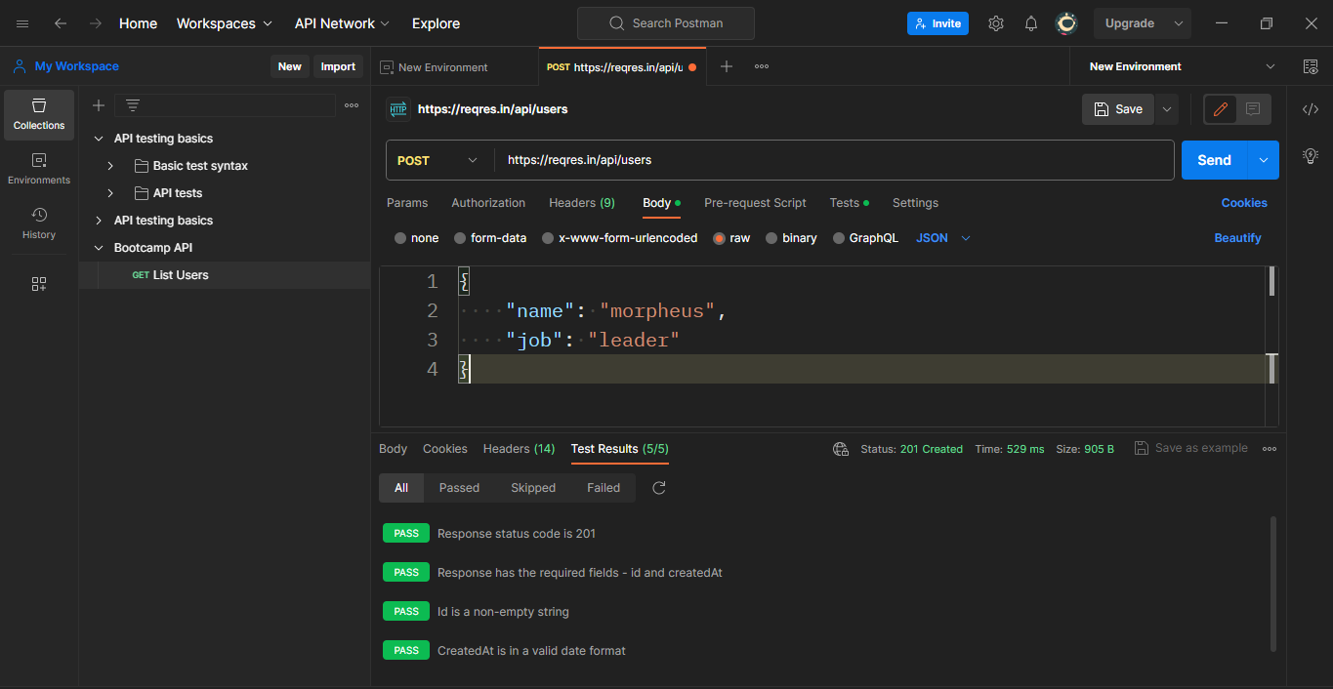 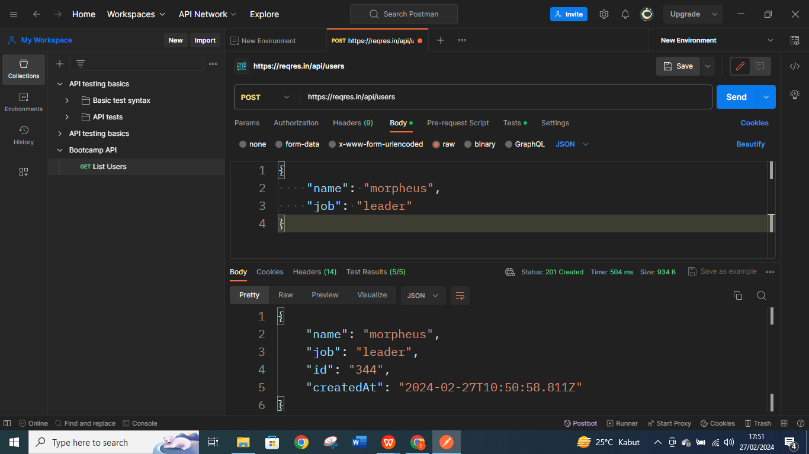 | Pass
 | TC-002 | Update User | https://reqres.in/api/users/2 | GET | Positive | { "name": "morpheus", "job": "zion resident" } | User already login to Postman Apps | 1. Hit End Point : https://reqres.in/api/users/2 2. Input Method : GET 3. Input Test Data : { "name": "morpheus", "job": "zion resident" } 4. Klik Send Button | 200 successful operation | 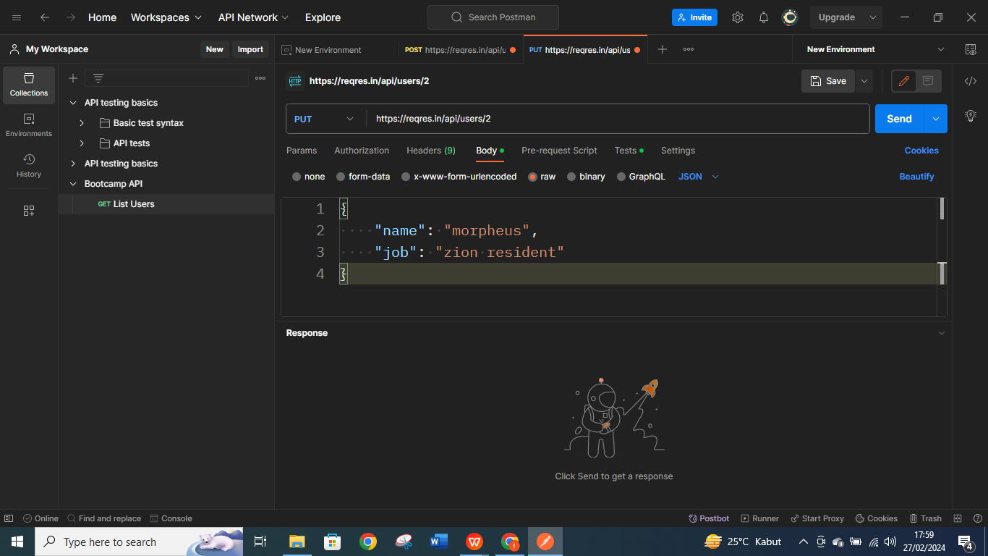 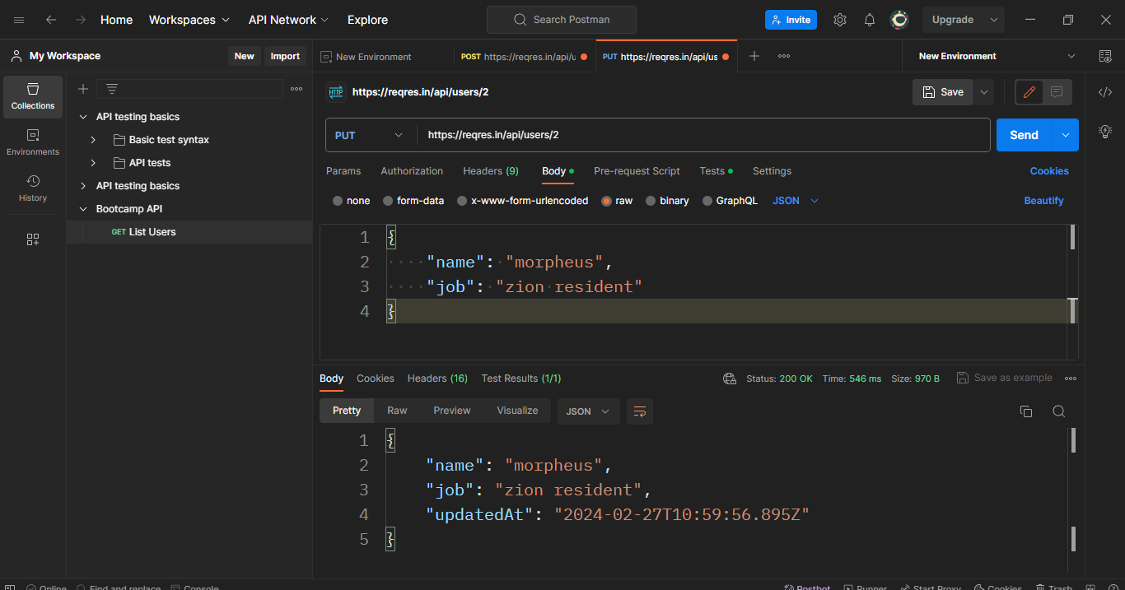 | Pass
 | TC-003 | Delete User | https://reqres.in/api/users/2 | DELETE | Positive | No Test Data | User already login to Postman Apps | 1. Hit End Point : https://reqres.in/api/users/2 2. Input Method : DELETE 3. Klik Send Button | 204 no content | 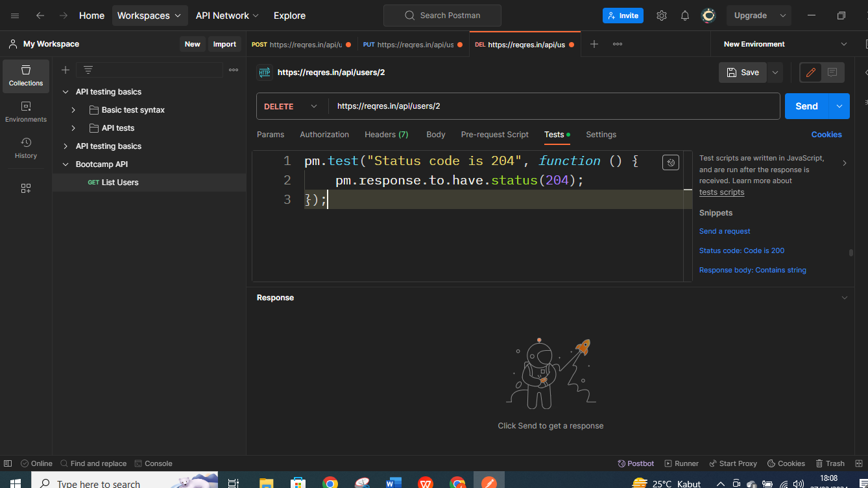 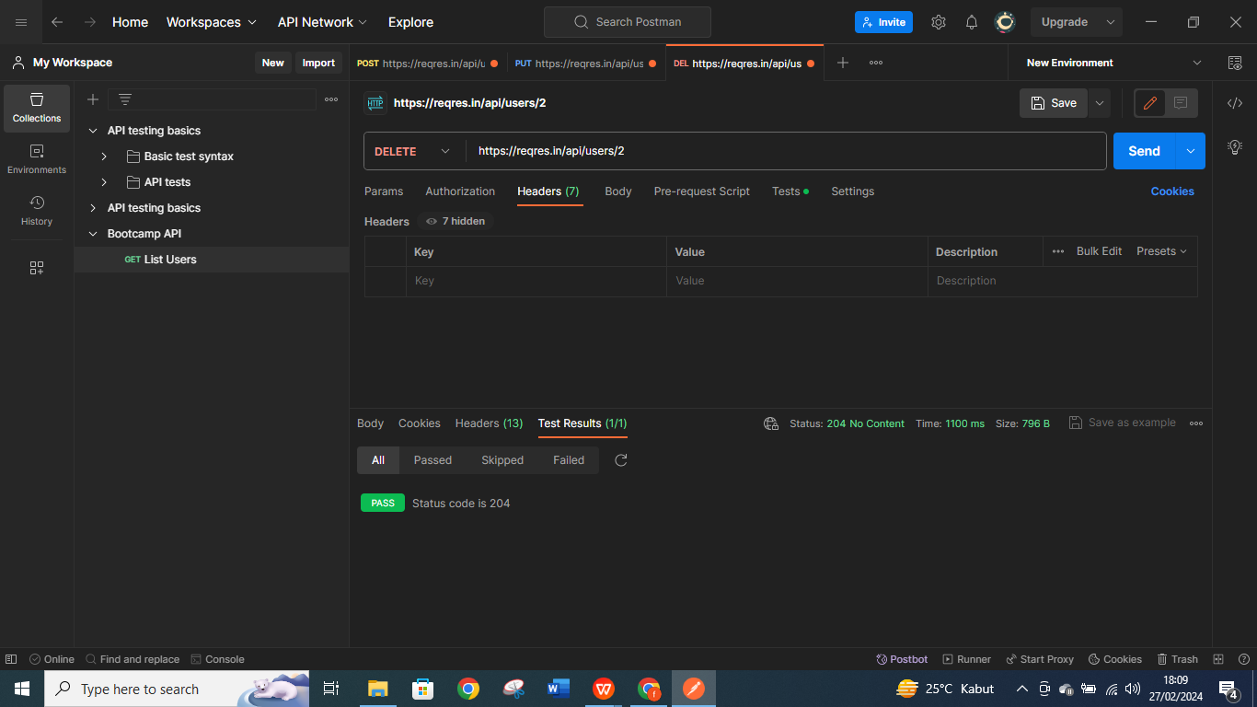 | Pass

4.Code Challange
Source Code in Java languange | Run Code in IntelliJIDEA
mport java.util.ArrayList; import java.util.Collections; import java.util.List; public class CustomSort { public static int[] customSort(int[] inputArray) { List<Integer> evenNumbers = new ArrayList<>(); List<Integer> oddNumbers = new ArrayList<>(); // Separate even and odd numbers for (int num : inputArray) { if (num % 2 == 0) { evenNumbers.add(num); } else { oddNumbers.add(num); } } // Sort even and odd numbers in descending order Collections.sort(evenNumbers, Collections.reverseOrder()); Collections.sort(oddNumbers, Collections.reverseOrder()); // Combine even and odd numbers List<Integer> resultArray = new ArrayList<>(evenNumbers); resultArray.addAll(oddNumbers); // Convert List to int[] return resultArray.stream().mapToInt(Integer::intValue).toArray(); } public static void main(String[] args) { int[] inputArray = {3, 2, 5, 1, 8, 9, 6}; int[] outputArray = customSort(inputArray); // Print the result for (int num : outputArray) { System.out.print(num + " "); } } } | 